listing
1) ENGLISH ITEM NAME (ex : OOOO machine) | 2)中文名称 | 3) MANUFACTUROR (ex : OOO company) | 4) MODEL NO (ex : abc-123) | 5)Serial number | 6)CN hs code | 7)VN hs code | 8)Material | 9) VOLTAGE (ex : 220V) | 10) CAPACITY (ex :1200KW) | 11) Manufacture date (yyyy-mm-dd) | 12) ORIGIN | 13) NEW or USED | 14) PICTURE (BEFORE PACKING) | 15) PICTURE (NAME PLATE or label) | 16)Quantity | 17)cost(RMB 13%VAT) | 18)cost(USD) | 19)Total cost(USD) | 20)CARTON NO. | 21)CTN QTY | 22)G.W(KGS) | 23)N.W(KGS) | 24)Package Size(CM) | 25)Part size(CM) | 26)应用范围 | 27)是否带电源
Electrothermal constant temperature drying oven | 电热恒温干燥箱 | 深圳市新晶艺煌工业设备有限公司 | 101-4A | 2024103028 |  |  | 钢板+电子元件 | 380V | 6KW | 2024.10.30 | CHINA | NEW |  | 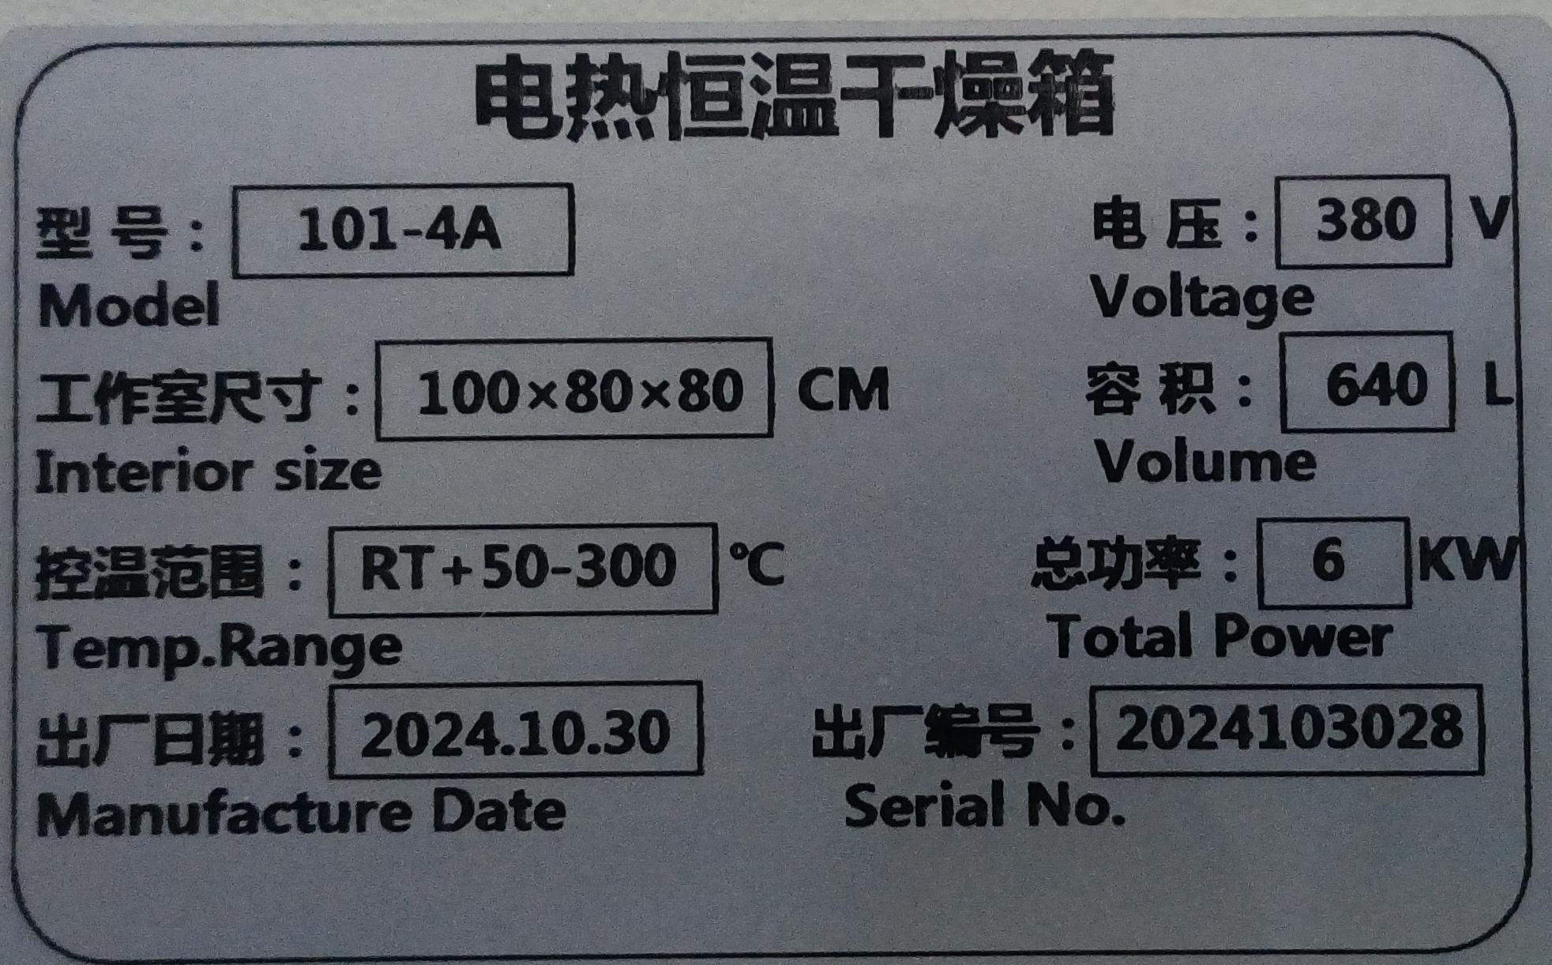 | 1 |  |  |  | X12 | 1 | 250 | 204 | 131*122*101 | 130*121*100 | constant temperature drying box | NO

